Schedule
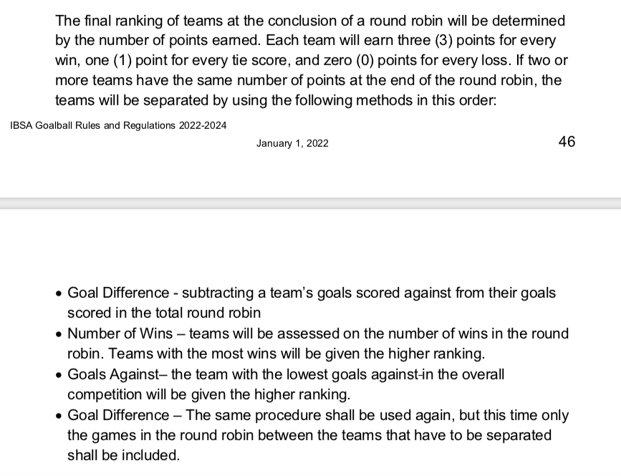
 | MEN´S |  |  | WOMAN´S
 | POOL A | POOL B |  | POOL C | POOL D
 | Brasil | USA |  | Brasil | USA
 | Venezuela | Canada |  | Mexico | Canada
 | Argentina | Mexico |  | Peru | Costa Rica
 | Peru | Guatemala |  | Guatemala | Nicaragua
 | Chile | Costa Rica |  | Colombia | Chile
 | Nicaragua | Porto Rico |  | Venezuela | Argentina
 | Colombia

FRIDAY - FEBRUARY 18, 2022
GAME | TIME | TEAM A | SCORE |  |  | TEAM B | POOL | CAT | COURT
1 | 8:30:00 | Brasil | 10 | X | 0 | Colombia | A | M | M.U
2 | 8:30:00 | USA | 12 | X | 2 | Porto Rico | B | M | G.B
3 | 9:30:00 | Brasil | 10 | X | 0 | Venezuela | C | W | M.U
4 | 9:30:00 | USA | 11 | X | 1 | Argentina | D | W | G.B
5 | 10:30:00 | Nicaragua | 8 | X | 9 | Venezuela | A | M | M.U
6 | 10:30:00 | Canada | 10 | X | 0 | Costa Rica | B | M | G.B
7 | 11:30:00 | Mexico | 7 | X | 4 | Colombia | C | W | M.U
8 | 11:30:00 | Canada | 11 | X | 1 | Chile | D | W | G.B
9 | 12:30:00 | Argentina | 14 | X | 4 | Chile | A | M | M.U
10 | 12:30:00 | Mexico | 10 | X | 0 | Guatemala | B | M | G.B
11 | 13:30:00 | Guatemala | 2 | X | 7 | Peru | C | W | M.U
12 | 13:30:00 | Costa Rica | 1 | X | 11 | Nicaragua | D | W | G.B
13 | 14:30:00 | Peru | 2 | X | 7 | Venezuela | A | M | M.U
14 | 14:30:00 | Costa Rica | 0 | X | 10 | USA | B | M | G.B
15 | 15:30:00 | Colombia | 1 | X | 11 | Brasil | C | W | M.U
16 | 15:30:00 | Chile | 0 | X | 10 | USA | D | W | G.B
17 | 16:30:00 | Colombia | 3 | X | 13 | Argentina | A | M | M.U
18 | 16:30:00 | Porto Rico | 7 | X | 6 | Guatemala | B | M | G.B
19 | 17:30:00 | Venezuela | 4 | X | 5 | Guatemala | C | W | M.U
20 | 17:30:00 | Argentina | 6 | X | 2 | Nicaragua | D | W | G.B
21 | 18:30:00 | Chile | 0 | X | 10 | Brasil | A | M | M.U
22 | 18:30:00 | Canada | 9 | X | 14 | Mexico | B | M | G.B
23 | 19:30:00 | Mexico | 4 | X | 3 | Peru | C | W | M.U
24 | 19:30:00 | Colombia | 10 | X | 2 | Nicaragua | A | M | G.B
SATURDAY - FEBRUARY 19, 2022.
GAME | TIME | TEAM A | SCORE |  |  | TEAM B | POOL | CAT | COURT
25 | 8:30:00 | Colombia | 1 | X | 10 | Peru | C | W | M.U
26 | 8:30:00 | Brasil | 10 | X | 0 | Guatemala | C | W | G.B
27 | 9:30:00 | USA | 13 | X | 3 | Guatemala | B | M | M.U
28 | 9:30:00 | Brasil | 14 | X | 4 | Argentina | A | M | G.B
29 | 10:30:00 | Colombia | 7 | X | 4 | Peru | A | M | M.U
30 | 10:30:00 | Venezuela | 6 | X | 4 | Chile | A | M | G.B
31 | 11:30:00 | Mexico | 10 | X | 0 | Costa Rica | B | M | M.U
32 | 11:30:00 | Chile | 3 | X | 6 | Argentina | D | W | G.B
33 | 12:30:00 | Costa Rica | 1 | X | 11 | USA | D | W | M.U
34 | 12:30:00 | Venezuela | 2 | X | 9 | Mexico | C | W | G.B
35 | 13:30:00 | Canada | 12 | X | 2 | Porto Rico | B | M | M.U
36 | 13:30:00 | Nicaragua | 0 | X | 10 | Brasil | A | M | G.B
37 | 14:30:00 | Nicaragua | 4 | X | 14 | Canada | D | W | M.U
38 | 14:30:00 | Peru | 0 | X | 10 | Brasil | C | W | G.B
39 | 15:30:00 | Mexico | 11 | X | 12 | USA | B | M | M.U
40 | 15:30:00 | Chile | 2 | X | 9 | Peru | A | M | G.B
41 | 16:30:00 | Chile | 12 | X | 2 | Costa Rica | D | W | M.U
42 | 16:30:00 | Mexico | 4 | X | 2 | Guatemala | C | W | G.B
43 | 17:30:00 | Venezuela | 3 | X | 13 | Brasil | A | M | M.U
44 | 17:30:00 | Argentina | 13 | X | 5 | Nicaragua | A | M | G.B
45 | 18:30:00 | USA | 11 | X | 1 | Nicaragua | D | W | M.U
46 | 18:30:00 | Colombia | 9 | X | 3 | Venezuela | C | W | G.B
47 | 19:30:00 | Costa Rica | 2 | X | 12 | Porto Rico | B | M | M.U
48 | 19:30:00 | Canada | 10 | X | 0 | Costa Rica | D | W | G.B
SUNDAY - FEBRUARY 20, 2022.
GAME | TIME | TEAM A | SCORE |  |  | TEAM B | POOL | CAT | COURT
49 | 8:30:00 | Guatemala | 0 | X | 10 | Canada | B | M | M.U
50 | 8:30:00 | Argentina | 7 | X | 6 | Venezuela | A | M | G.B
51 | 9:30:00 | Peru | 9 | X | 10 | Nicaragua | A | M | M.U
52 | 9:30:00 | Brasil | 8 | X | 1 | Mexico | C | W | G.B
53 | 10:30:00 | USA | 3 | X | 6 | Canada | D | W | M.U
54 | 10:30:00 | Chile | 7 | X | 10 | Colombia | A | M | G.B
55 | 11:30:00 | Peru | 11 | X | 6 | Venezuela | C | W | M.U
56 | 11:30:00 | Costa Rica | 0 | X | 10 | Argentina | D | W | G.B
57 | 12:30:00 | Brasil | 10 | X | 0 | Peru | A | M | M.U
58 | 12:30:00 | Porto Rico | 4 | X | 10 | Mexico | B | M | G.B
59 | 13:30:00 | Guatemala | 4 | X | 2 | Colombia | C | W | M.U
60 | 13:30:00 | Nicaragua | 1 | X | 11 | Chile | D | W | G.B
61 | 14:30:00 | Venezuela | 6 | X | 7 | Colombia | A | M | M.U
62 | 15:30:00 | Guatemala | 10 | X | 0 | Costa Rica | B | M | M.U
63 | 15:30:00 | Nicaragua | 10 | X | 4 | Chile | A | M | G.B
64 | 16:30:00 | USA | 12 | X | 2 | Canada | B | M | M.U
65 | 17:30:00 | Peru | 9 | X | 16 | Argentina | A | M | M.U
66 | 18:30:00 | Argentina | 1 | X | 10 | Canada | D | W | M.U
MONDAY - FEBRUARY 21, 2022.
GAME | TIME | TEAM A | SCORE |  |  | TEAM B | POOL | CAT | COURT
67 | 8:30:00 | Brasil | 10 | X | 0 | Porto Rico | QF1 | M | M.U
68 | 8:30:00 | Brasil | 10 | X | 0 | Chile | QF1 | W | G.B
69 | 9:30:00 | Argentina | 2 | X | 12 | Canada | QF2 | M | M.U
70 | 9:30:00 | Mexico | 4 | X | 5 | Argentina | QF2 | W | G.B
71 | 10:30:00 | Colombia | 8 | X | 7 | Mexico | QF3 | M | M.U
72 | 10:30:00 | Peru | 0 | X | 10 | USA | QF3 | W | G.B
73 | 11:30:00 | Venezuela | 4 | X | 14 | USA | QF4 | M | M.U
74 | 11:30:00 | Guatemala | 0 | X | 10 | Canada | QF4 | W | G.B
BREAK
75 | 15:00:00 | Brasil | 13 | X | 3 | Colombia | Semifinals 1 | M | M.U
76 | 16:00:00 | Canada | 4 | X | 14 | USA | Semifinals 2 | M | M.U
77 | 17:00:00 | Brasil | 5 | X | 4 | USA | Semifinals 1 | W | M.U
78 | 18:00:00 | Argentina | 2 | X | 4 | Canada | Semifinals 2 | W | M.U
TUESDAY - FEBRUARY 22, 2022.
GAME | TIME | TEAM A | SCORE |  |  | TEAM B | POOL | CAT | COURT
79 | 8:30:00 | USA | 6 | X | 0 | Argentina | Bronze medal | W | M.U
80 | 9:40:00 | Colombia | 6 | X | 10 | Canada | Bronze medal | M | M.U
81 | 10:50:00 | Brasil | 5 | X | 0 | Canada | Gold Medal | W | M.U
82 | 12:00:00 | Brasil | 12 | X | 2 | USA | Gold Medal | M | M.U

